vintage
按基础资产放款月份
统计频率：按月
统计单位：元

放款月份 | M1+（截止2019年3月）
 | MOB1 | MOB2 | MOB3 | MOB4 | MOB5 | MOB6 | MOB7 | MOB8 | MOB9 | MOB10 | MOB11 | MOB12
2018-01-01
2018-02-01
2018-03-01 |  |  |  |  |  |  |  | ·
2018-04-01
2018-05-01
2018-06-01
2018-07-01
2018-08-01
2018-09-01
2018-10-01
2018-11-01
2018-12-01
2019-01-01
2019-02-01

放款月份 | M2+（截止2019年3月）
 | MOB1 | MOB2 | MOB3 | MOB4 | MOB5 | MOB6 | MOB7 | MOB8 | MOB9 | MOB10 | MOB11 | MOB12
2018-01-01
2018-02-01
2018-03-01
2018-04-01
2018-05-01
2018-06-01
2018-07-01
2018-08-01
2018-09-01
2018-10-01
2018-11-01
2018-12-01
2019-01-01

放款月份 | M3+（截止2019年3月）
 | MOB1 | MOB2 | MOB3 | MOB4 | MOB5 | MOB6 | MOB7 | MOB8 | MOB9 | MOB10 | MOB11 | MOB12
2018-01-01
2018-02-01
2018-03-01
2018-04-01
2018-05-01
2018-06-01
2018-07-01
2018-08-01
2018-09-01
2018-10-01
2018-11-01
2018-12-01

按项目
统计频率：按月
统计单位：元

项目 | M1+（截止2019年3月）
 | 2018-01-01 | 2018-02-01 | 2018-03-01 | 2018-04-01 | 2018-05-01 | 2018-06-01 | 2018-07-01 | 2018-08-01 | 2018-09-01 | 2018-10-01 | 2018-11-01 | 2018-12-01 | 2019-01-01 | 2019-02-01
XX2期
XX4期
XX5期
XX6期
XX7期
XX8期

项目 | M2+（截止2019年3月）
 | 2018-01-01 | 2018-02-01 | 2018-03-01 | 2018-04-01 | 2018-05-01 | 2018-06-01 | 2018-07-01 | 2018-08-01 | 2018-09-01 | 2018-10-01 | 2018-11-01 | 2018-12-01 | 2019-01-01
XX2期
XX4期
XX5期
XX6期
XX7期
XX8期

项目 | M3+（截止2019年3月）
 | 2018-01-01 | 2018-02-01 | 2018-03-01 | 2018-04-01 | 2018-05-01 | 2018-06-01 | 2018-07-01 | 2018-08-01 | 2018-09-01 | 2018-10-01 | 2018-11-01 | 2018-12-01
XX2期
XX4期
XX5期
XX6期
XX7期
XX8期

资产90+累计违约率曲线
 | 42856 | 42887 | 42917 | 42948 | 42979 | 43009 | 43040 | 43070 | 43101 | 43132 | 43160 | 43191
0 | 0 | 0 | 0 | 0 | 0 | 0 | 0 | 0 | 0 | 0 | 0 | 0
1 | 0 | 0 | 0 | 0 | 0 | 0 | 0 | 0 | 0 | 0 | 0 | 0
2 | 0 | 0 | 0 | 0 | 0 | 0 | 0 | 0 | 0 | 0 | 0 | 0
3 | 0 | 0 | 0 | 0 | 0 | 0 | 0 | 0 | 0 | 0 | 0 | 0
4 | 0 | 0 | 0 | 0 | 0 | 0 | 0 | 0 | 0 | 0 | 0 | 8.6123255017E-05
5 | 0.0014461437877 | 0 | 0.0018410904076 | 0 | 0.0012998467021 | 0 | 0.00026959131321 | 0 | 0.00058743596227 | 0 | 0 | 0.00025535866288
6 | 0.0014461437877 | 0.0021354909136 | 0.0018410904076 | 0.00041074595778 | 0.0012998467021 | 0 | 0.00026959131321 | 0.00086857887335 | 0.00085566975807 | 8.8980772833E-05 | 0.00071198132169
7 | 0.0014461437877 | 0.0027879768391 | 0.0063854992509 | 0.00041074595778 | 0.0012998467021 | 0 | 0.00069986401489 | 0.00097583205659 | 0.0019294478205 | 0.00032335134165
8 | 0.0040405275508 | 0.005473570719 | 0.0063854992509 | 0.00041074595778 | 0.0015232224561 | 0 | 0.0008527497957 | 0.00097583205659 | 0.0019294478205
9 | 0.0060309049979 | 0.005473570719 | 0.0063854992509 | 0.00083365718882 | 0.0025251499004 | 0 | 0.0008527497957 | 0.0018938362864
10 | 0.0060309049979 | 0.005473570719 | 0.0063854992509 | 0.00083365718882 | 0.0031835900741 | 0.00125110425 | 0.00099238282765
11 | 0.0060309049979 | 0.005473570719 | 0.015979725711 | 0.0013773850295 | 0.0033342806004 | 0.0014798842754
12 | 0.0060309049979 | 0.007516637939 | 0.015979725711 | 0.0013773850295 | 0.0037861969851
13 | 0.0067046075822 | 0.007516637939 | 0.015979725711 | 0.0027189896569
14 | 0.0067046075822 | 0.0096842071135 | 0.018181422789
15 | 0.009837217716 | 0.0096842071135
16 | 0.009837217716
90+
 | 易鑫2期 | 易鑫4期 | 易鑫5期 | 易鑫6期 | 易鑫7期 | 易鑫8期
201801 | 0
201802 | 0.00023452157598 | 0
201803 | 0.0011726078799 | 0
201804 | 0.0011726078799 | 0
201805 | 0.0011726078799 | 0.00027012425716
201806 | 0.0021106941839 | 0.00054024851432
201807 | 0.0025797373358 | 0.00081037277147 | 0
201808 | 0.0030487804878 | 0.00081037277147 | 0.00015053439711 | 0
201809 | 0.0032833020638 | 0.0013506212858 | 0.00060213758844 | 0
201810 | 0.0037523452158 | 0.0027012425716 | 0.00090320638266 | 0 | 0
201811 | 0.0049249530957 | 0.0032414910859 | 0.0016558783682 | 0.00017901897601 | 0 | 0
201812 | 0.0072701688555 | 0.0045921123717 | 0.0021074815595 | 0.00089509488006 | 0.00033506449992 | 0
201901 |  | 0.0062128579146 | 0.0034622911335 | 0.0014321518081

项目
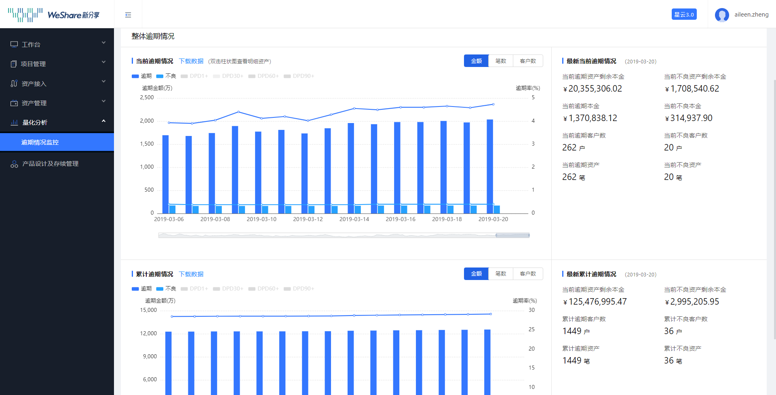
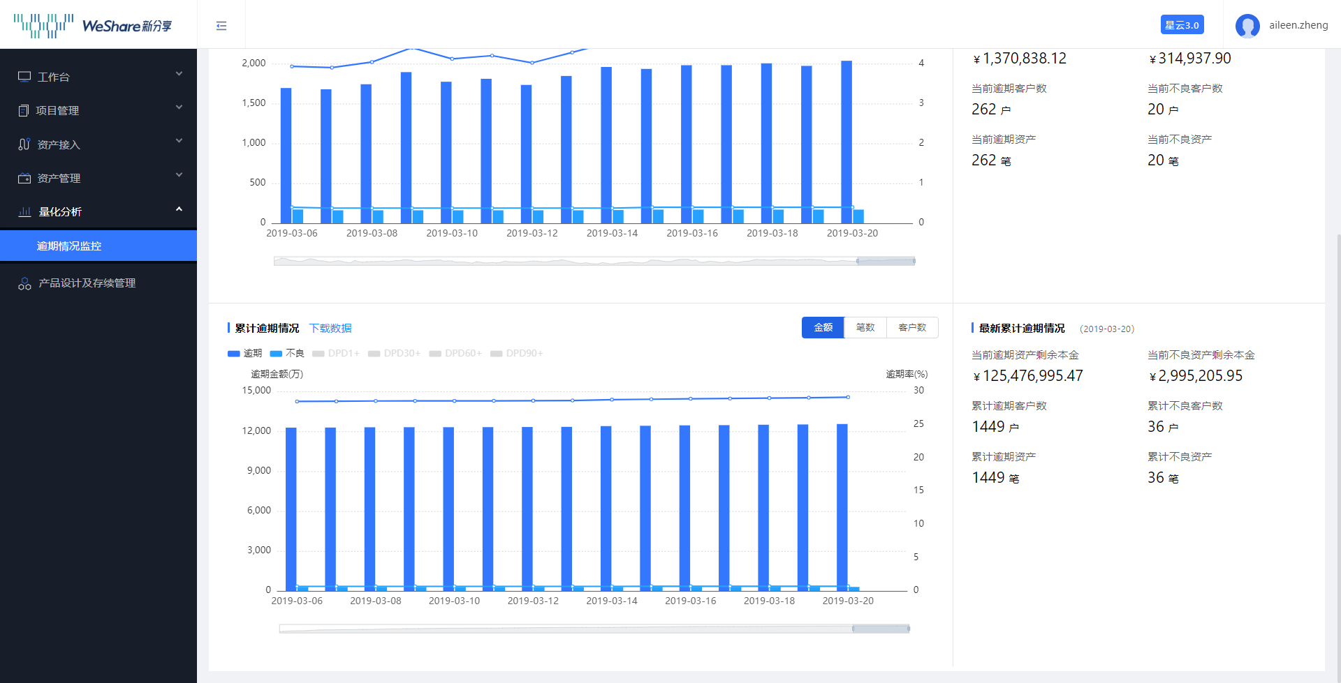
 |  |  | 示例图：柱状图或条形图
统计频率：按实时/日/周/月/年选定区间
统计单位：元/笔数
逾期天数维度：当前逾期天数/累计逾期天数

项目维度
项目名称：易鑫X期

编号 | 项目 | 数值
1 | 入池时剩余本金余额
2 | 入池时剩余笔数
3 | 当前在贷资产剩余本金余额
4 | 当前在贷资产剩余笔数
5 | 当前提前结清金额
6 | 当前提前结清金额占比
7 | 当前提前结清笔数
8 | 当前结清笔数占比
9 | 当前提前结清金额（SP代偿）
10 | 当前提前结清金额占比（SP代偿）
11 | 当前提前结清笔数（SP代偿）
12 | 当前结清笔数占比（SP代偿）
13 | 当前逾期资产剩余本金余额
14 | 当前逾期资产剩余本金余额占比
15 | 当前逾期资产剩余笔数
16 | 当前逾期资产剩余笔数占比
17 | 当前不良资产剩余本金余额
18 | 当前不良资产剩余本金余额占比
19 | 当前不良资产剩余笔数
20 | 当前不良资产剩余笔数占比
21 | DPD1~DPD7本金余额
22 | DPD1~DPD7本金余额占比
23 | DPD1~DPD7笔数
24 | DPD1~DPD7笔数占比
25 | DPD8~DPD30本金余额
26 | DPD8~DPD30本金余额占比
27 | DPD8~DPD30笔数
28 | DPD8~DPD30笔数占比
29 | DPD31~DPD60本金余额
30 | DPD31~DPD60本金余额占比
31 | DPD31~DPD60笔数
32 | DPD31~DPD60笔数占比
33 | DPD61~DPD90本金余额
34 | DPD61~DPD90本金余额占比
35 | DPD61~DPD90笔数
36 | DPD61~DPD90笔数占比
37 | DPD90+本金余额
38 | DPD90+本金余额占比
39 | DPD90+笔数
40 | DPD90+笔数占比

地区
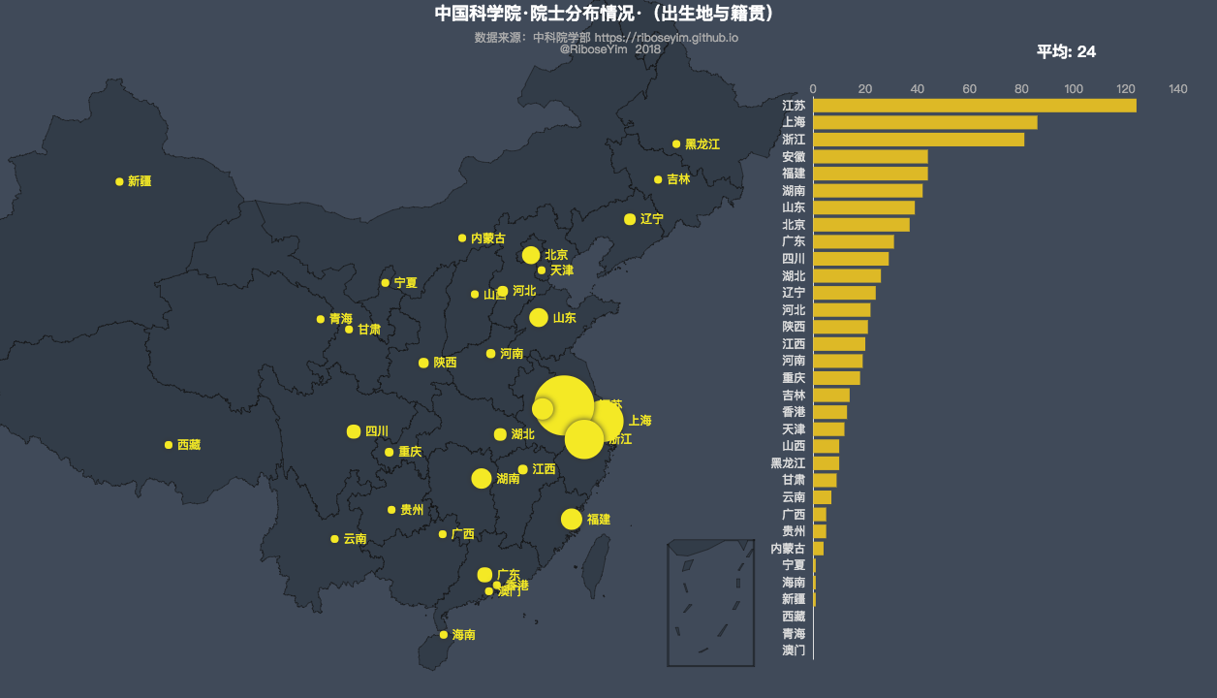
对应选定项目/机构/资产类型维度 |  |  |  |  |  |  | 示例图
统计频率：按实时/日/周/月/年选定区间
统计单位：元/笔数
逾期天数维度：当前逾期天数/累计逾期天数

编号 | 地区 | 入池时剩余本金余额 | 入池时剩余笔数 | 当前在贷资产剩余本金余额 | 当前在贷资产剩余笔数
1 | 河北
2 | 新疆
3 | 广东
4 | 江西
5 | 贵州
6 | 宁夏
7 | 四川
8 | 安徽
9 | 河南
10 | 广西
11 | 湖北
12 | 甘肃
13 | 云南
14 | 辽宁
15 | 吉林
16 | 山东
17 | 黑龙江
18 | 北京
19 | 内蒙古
20 | 重庆
21 | 青海
22 | 浙江
23 | 江苏
24 | 湖南
25 | 山西
26 | 福建
27 | 上海
28 | 陕西
29 | 海南
30 | 天津

编号 | 地区 | 当前提前结清金额 | 当前提前结清金额占比 | 当前提前结清笔数 | 当前结清笔数占比 | 当前提前结清金额（SP代偿） | 当前提前结清金额占比（SP代偿） | 当前提前结清笔数（SP代偿） | 当前结清笔数占比（SP代偿） | 当前逾期资产剩余本金余额 | 当前逾期资产剩余本金余额占比 | 当前逾期资产剩余笔数 | 当前逾期资产剩余笔数占比 | 当前不良资产剩余本金余额 | 当前不良资产剩余本金余额占比 | 当前不良资产剩余笔数 | 当前不良资产剩余笔数占比
1 | 河北
2 | 新疆
3 | 广东
4 | 江西
5 | 贵州
6 | 宁夏
7 | 四川
8 | 安徽
9 | 河南
10 | 广西
11 | 湖北
12 | 甘肃
13 | 云南
14 | 辽宁
15 | 吉林
16 | 山东
17 | 黑龙江
18 | 北京
19 | 内蒙古
20 | 重庆
21 | 青海
22 | 浙江
23 | 江苏
24 | 湖南
25 | 山西
26 | 福建
27 | 上海
28 | 陕西
29 | 海南
30 | 天津

编号 | 地区 | DPD1~DPD7本金余额 | DPD1~DPD7本金余额占比 | DPD1~DPD7笔数 | DPD1~DPD7笔数占比 | DPD8~DPD30本金余额 | DPD8~DPD30本金余额占比 | DPD8~DPD30笔数 | DPD8~DPD30笔数占比 | DPD31~DPD60本金余额 | DPD31~DPD60本金余额占比 | DPD31~DPD60笔数 | DPD31~DPD60笔数占比 | DPD61~DPD90本金余额 | DPD61~DPD90本金余额占比 | DPD61~DPD90笔数 | DPD61~DPD90笔数占比 | DPD90+本金余额 | DPD90+本金余额占比 | DPD90+笔数 | DPD90+笔数占比
1 | 河北
2 | 新疆
3 | 广东
4 | 江西
5 | 贵州
6 | 宁夏
7 | 四川
8 | 安徽
9 | 河南
10 | 广西
11 | 湖北
12 | 甘肃
13 | 云南
14 | 辽宁
15 | 吉林
16 | 山东
17 | 黑龙江
18 | 北京
19 | 内蒙古
20 | 重庆
21 | 青海
22 | 浙江
23 | 江苏
24 | 湖南
25 | 山西
26 | 福建
27 | 上海
28 | 陕西
29 | 海南
30 | 天津

模型跑分
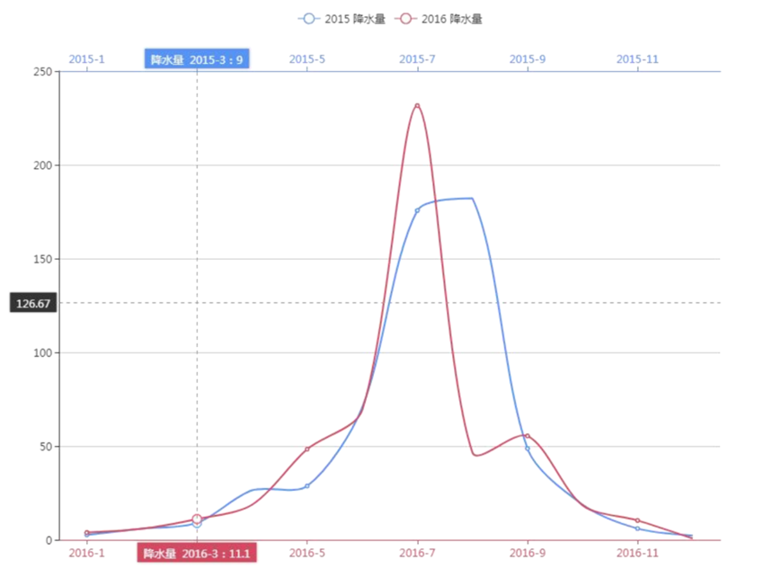
项目名称：易鑫X期 |  |  |  | 示例图：折线图或条形图
统计频率：按实时/日/周/月/年选定区间

等级 | 分数 | 上期人数占比 | 本期人数占比
1 | >730
2 | 721-730
3 | 716-720
4 | 711-715
5 | 706-710
6 | 701-705
7 | 691-700
8 | 681-690
9 | 671-680
10 | 661-670
11 | 646-660
12 | 631-645
13 | 616-630
14 | 601-615
15 | 586-600
16 | 571-585
17 | 556-570
18 | 541-555
19 | 501-540
20 | <500

